Modèle

Auteur: Grégory Leclercq

Lieu: Caudry (Nord)
Coordonées:50°07'33" nord, 3°24'45" est

Auteur: Grégory Leclercq

Lieu: Caudry (Nord)
Coordonées:50°07'33" nord, 3°24'45" est

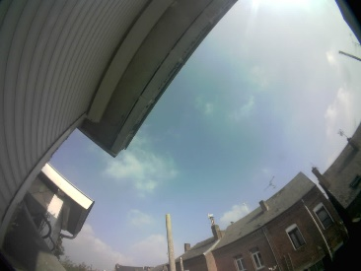

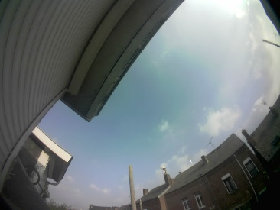

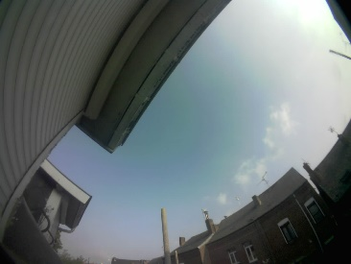
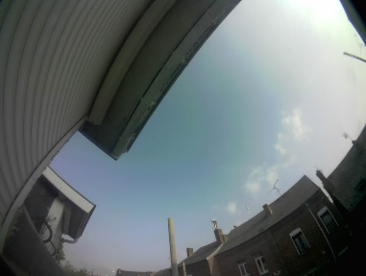
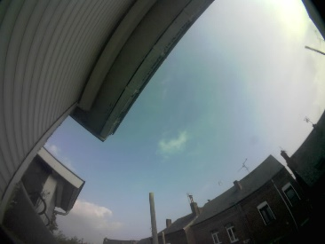


16:08
16:38
17:08
17:39

16:08
16:38
17:08
17:39

16:08
16:38
17:08
17:39

